Φύλλο1
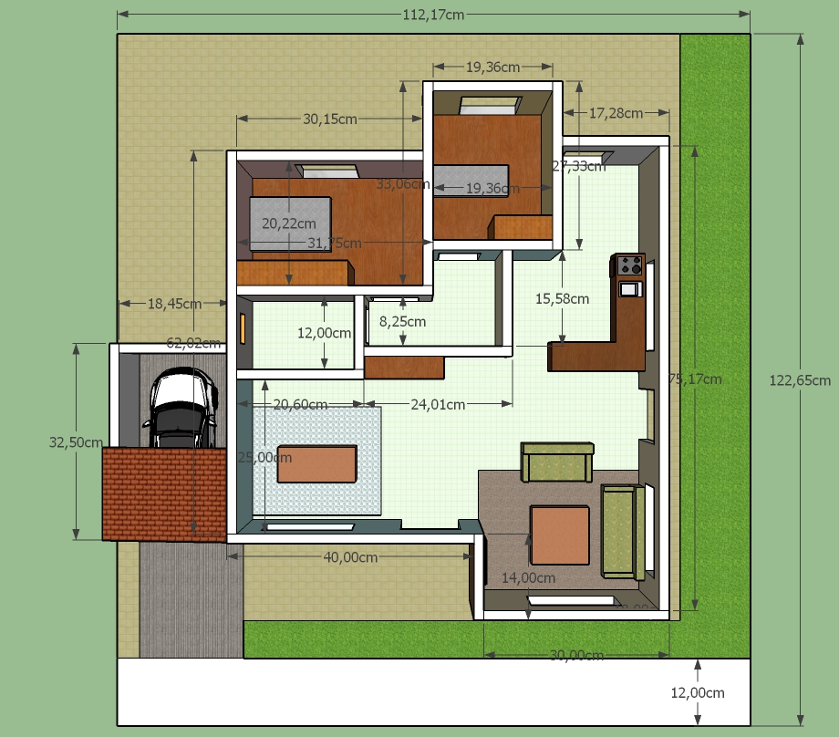
Α/Α | X(cm) | Y(cm) | Επιφάν.(τ.μ.) | Χώρος
1 | 123 | 113 | 1.3899 | Βάση
2 | 62 | 18 | 0.1116 | Εξωτερικοί τοίχοι
3 | 40 | 18 | 0.072
4 | 14 | 18 | 0.0252
5 | 30 | 18 | 0.054
6 | 76 | 18 | 0.1368
7 | 17.3 | 18 | 0.03114
8 | 19.36 | 18 | 0.034848
9 | 30.15 | 18 | 0.05427
10 | 18.5 | 14 | 0.0259 | Γκαράζ
11 | 32.5 | 14 | 0.0455
12 | 31.75 | 18 | 0.05715 | Κρεβατ.
13 | 33 | 18 | 0.0594
14 | 19.36 | 18 | 0.034848 | Παιδικό
15 | 27.3 | 18 | 0.04914
16 | 15.6 | 18 | 0.02808 | Χωλ
17 | 24 | 18 | 0.0432
18 | 12 | 18 | 0.0216 | Μπάνιο
19 | 20.6 | 18 | 0.03708
Συνολική επιφάνεια: |  |  | 2.31 | m2

